2.基础配置
1.NWDS for java
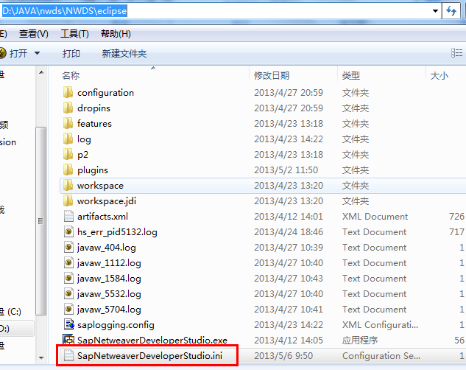

 | 修改配置文件路径如下：
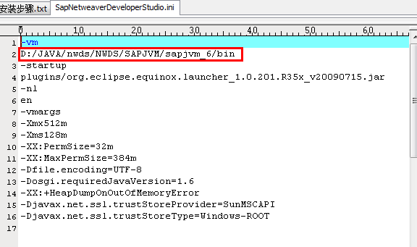

2.hosts文件修改
 | 增加： | 192.168.1.72 | crmdev.liangxin.com

如下

3.环境搭建
1.启动

2.选择开发路径（存放工程文件的地方）
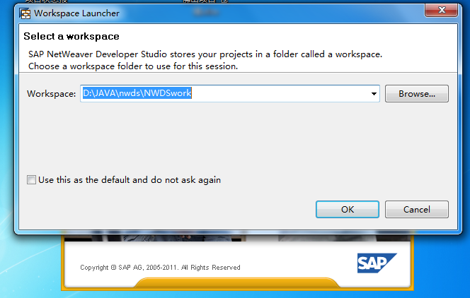

3.配置与SAP的连接

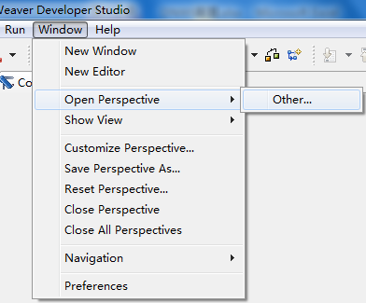
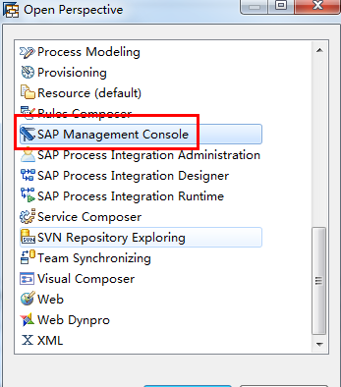

4.创建系统-发布服务器
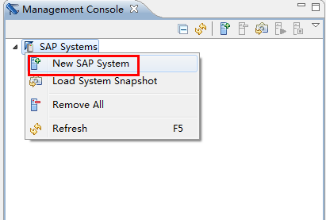
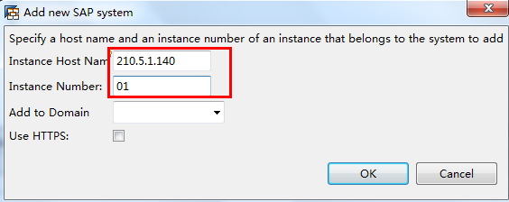

 |  | Instance Number为00和01，Host Name不变

 | 成功后结果如下：
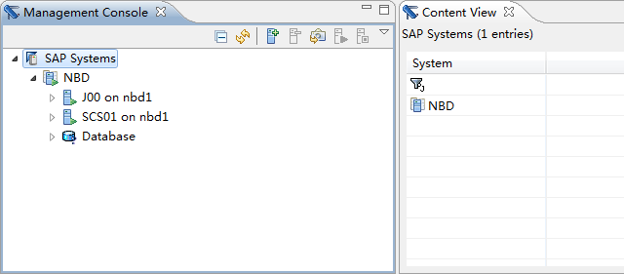

JAVA CALSS-PATH:
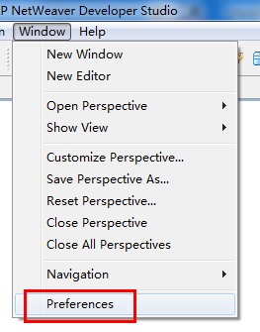
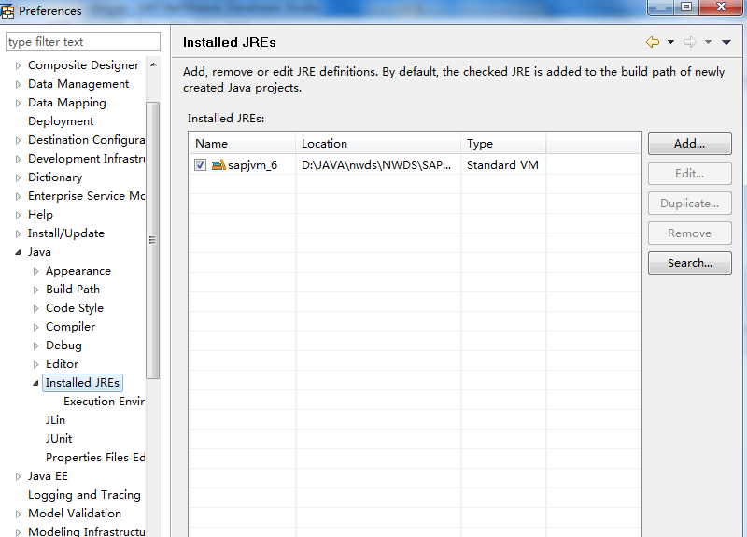

service
 | 在J2EE环境service窗口下，右键增加：
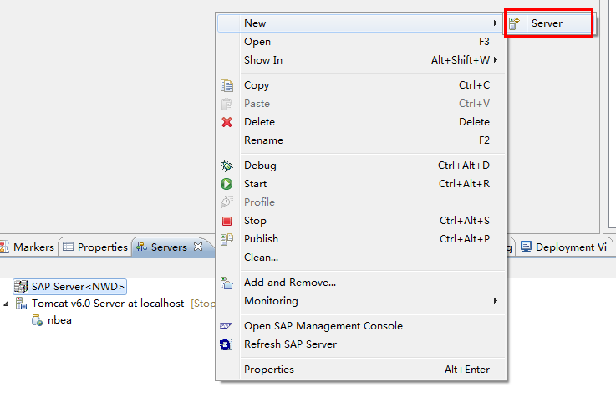

特别注意
 | SAP Server不需要任何启动之类的操作，不允许点停止

4.项目发布-J2EE
第一种方式：ear发布

1.由服务器下载APP组件

 |  | 选中指定app然后用create project下载到本地
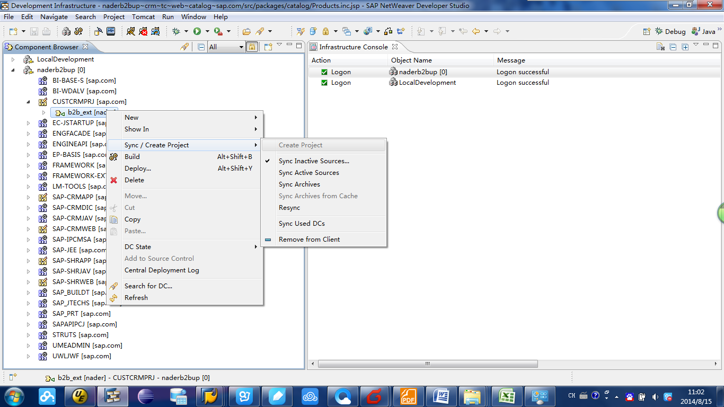

 | 完成后如下

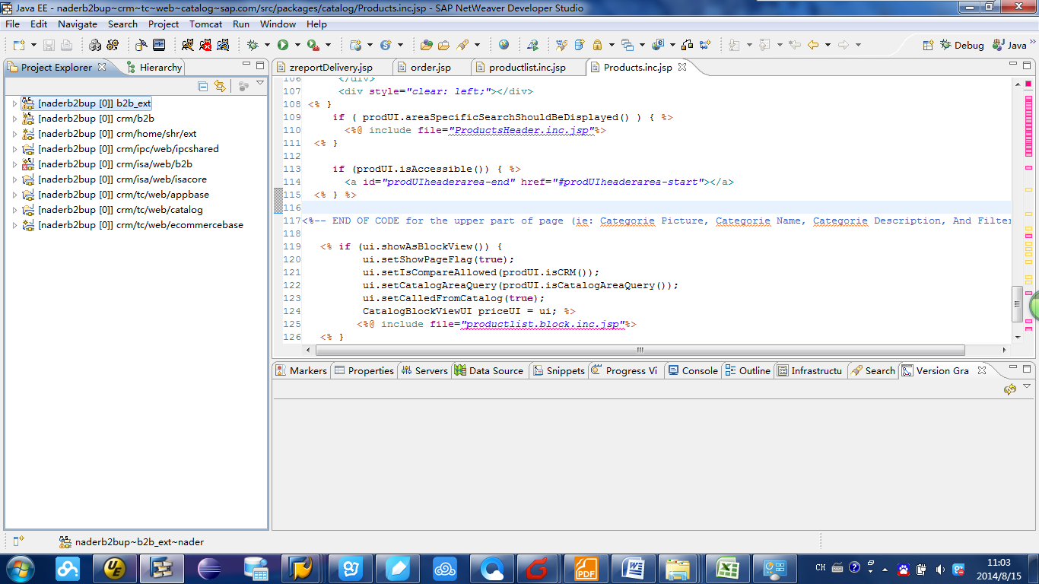

第二种方式： |  | ant

 |  |  | copy文件bulid.xml于工程同目录下，如图，再依次修改

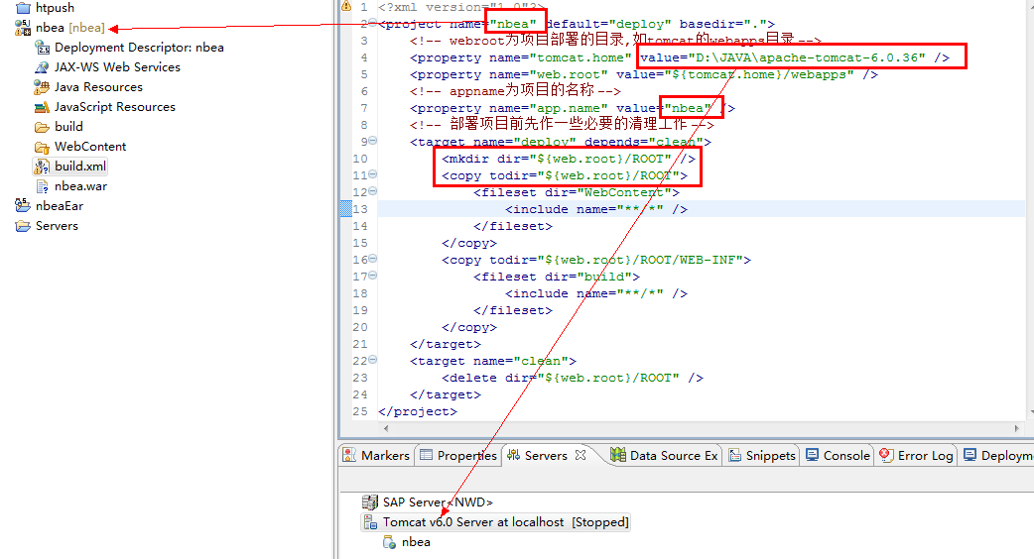

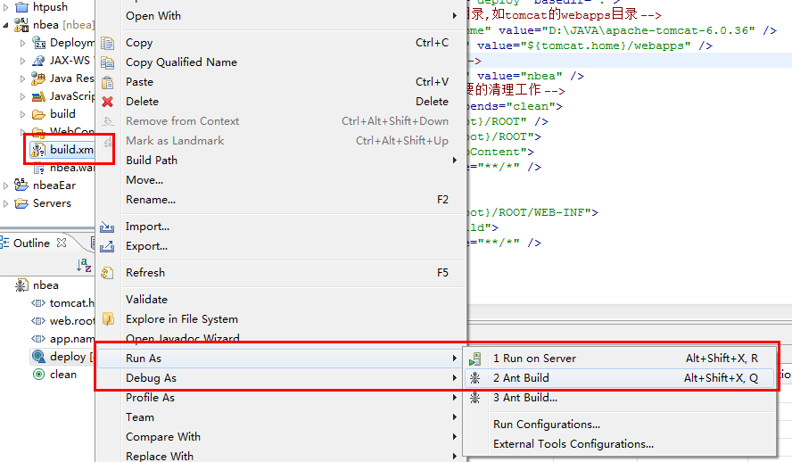

 | 注意，执行前需要先清空D:\JAVA\apache-tomcat-6.0.36\webapps\ROOT目录

5.源代码版本
配置从服务器获取目前开发的代码清单

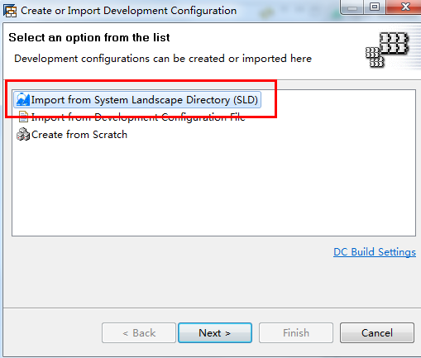

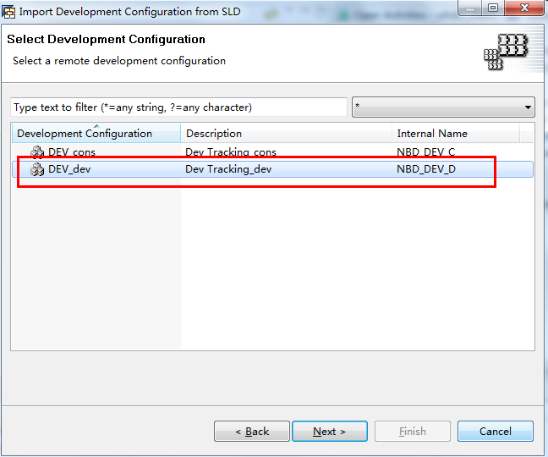

完成之后：
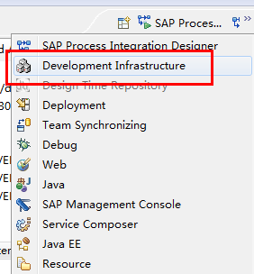

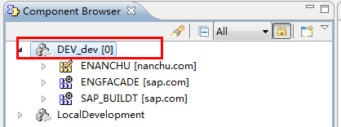

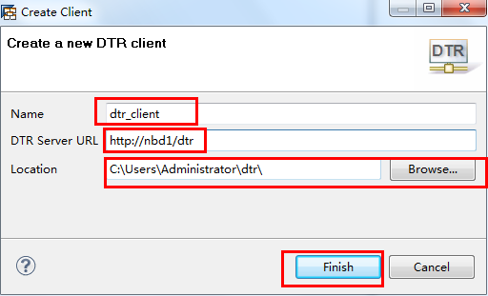
根据用户名和密码登录版本管理：
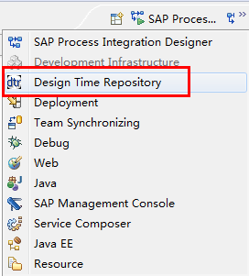
 | 两种方式创建client
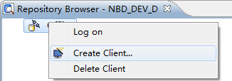

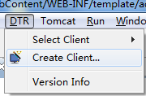

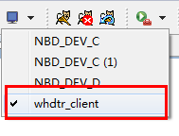

选择刚刚配置好的client

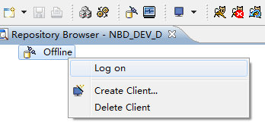

登录：WWW123
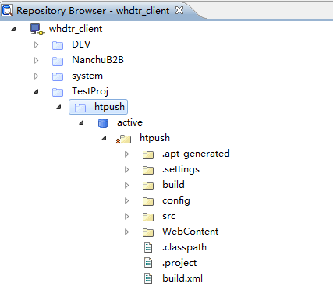

同步文件到本地：
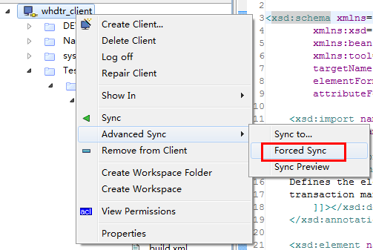
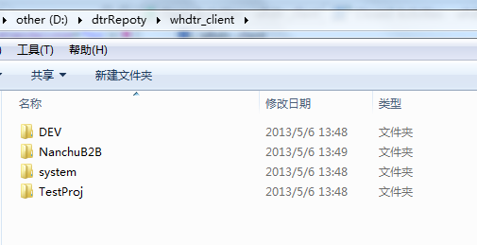

部署项目关联：
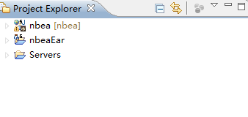

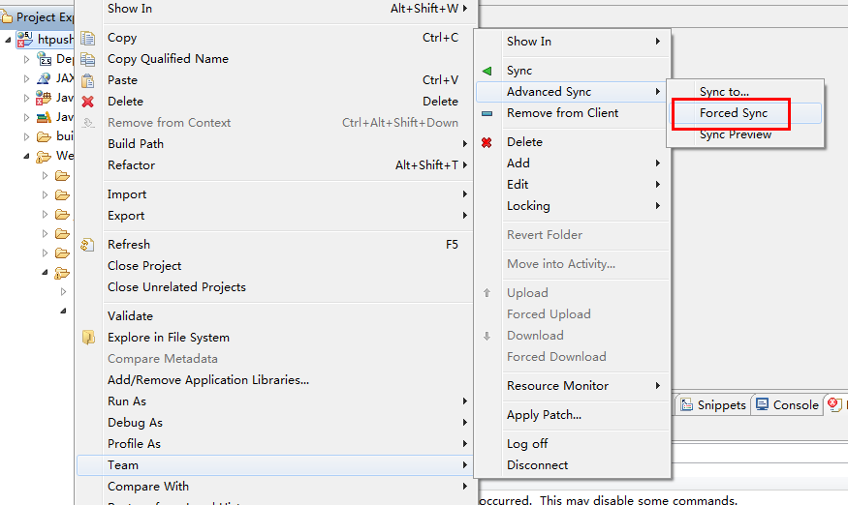

完成后就可以开始具有版本控制的开发了。

6.版本管理
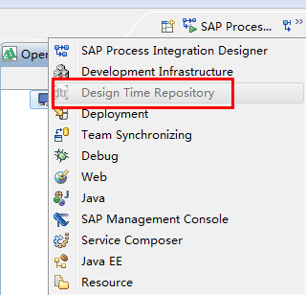
J2EE: |  | 开发前同步服务器版本
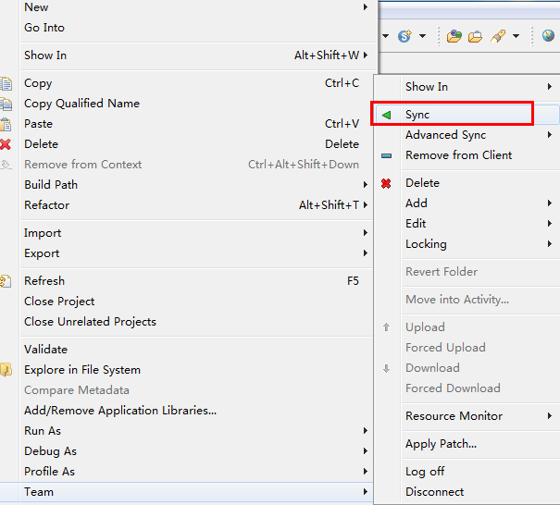

开发后： | 执行check-in 同步改动到服务器

发布到SAP
 | 1.sap for java | 连接需要发布的ws服务器

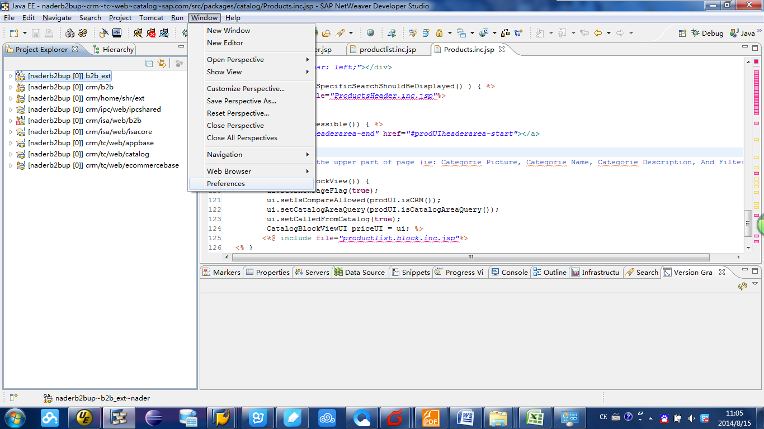

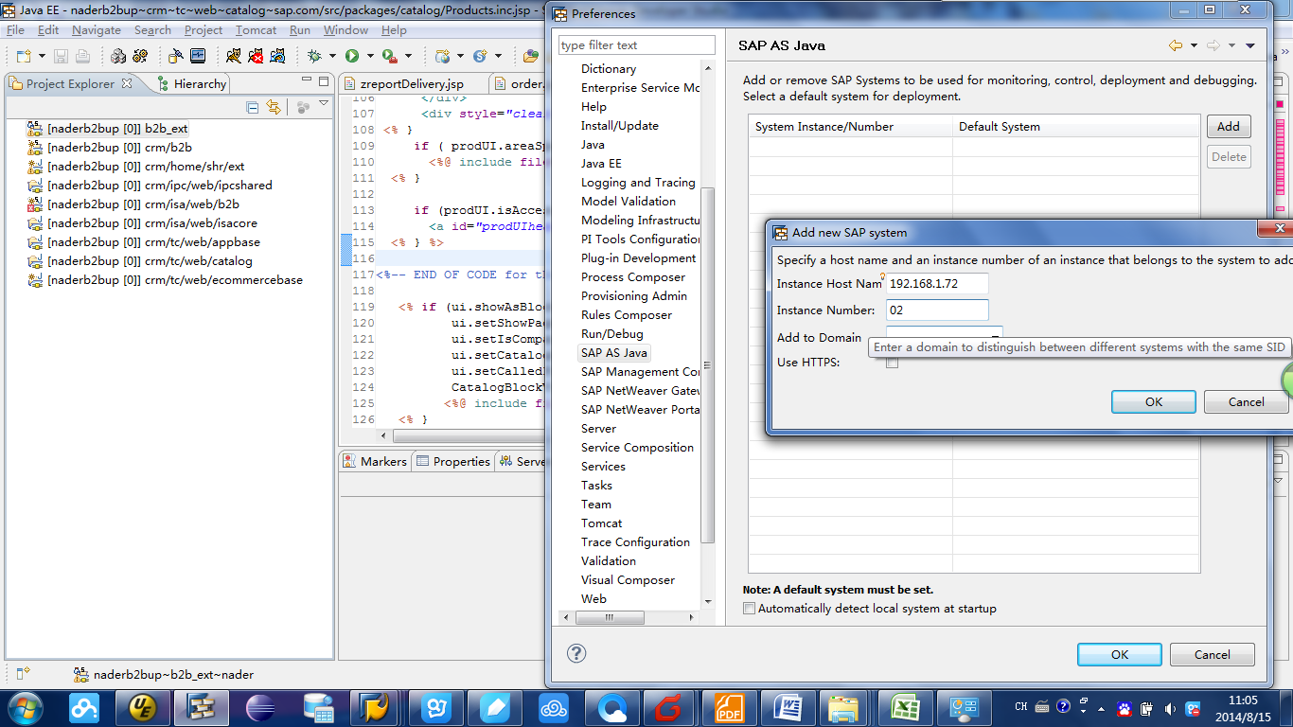

2.build

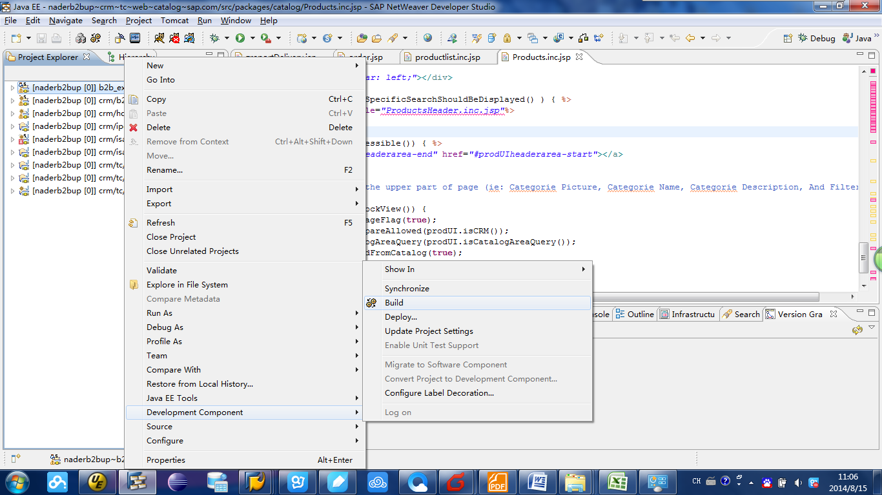

3 | 成功后在同菜单选deploy发布

